Opis
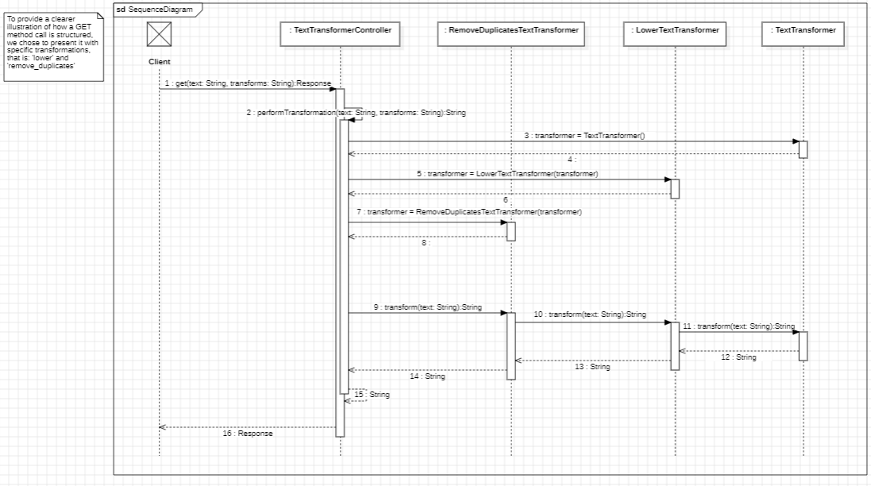
Text Transformer
Dla osób pracujących z danymi tekstowymi nasza aplikacja Text Transformer umożliwi transformacje danych tekstowych (np. zmiana wielkości liter, eliminacja duplikatów, itd.). Aplikacja będzie dostępna poprzez GUI a także zdalne API dzięki czemu będzie można ją zintegrować z istniejącymi narzędziami.

For those working with text data, our Text Transformer application will enable text data transformations (e.g. changing case, eliminating duplicates, etc.). The application will be available via GUI as well as remote API so that it can be integrated with existing tools.

Diagram UML

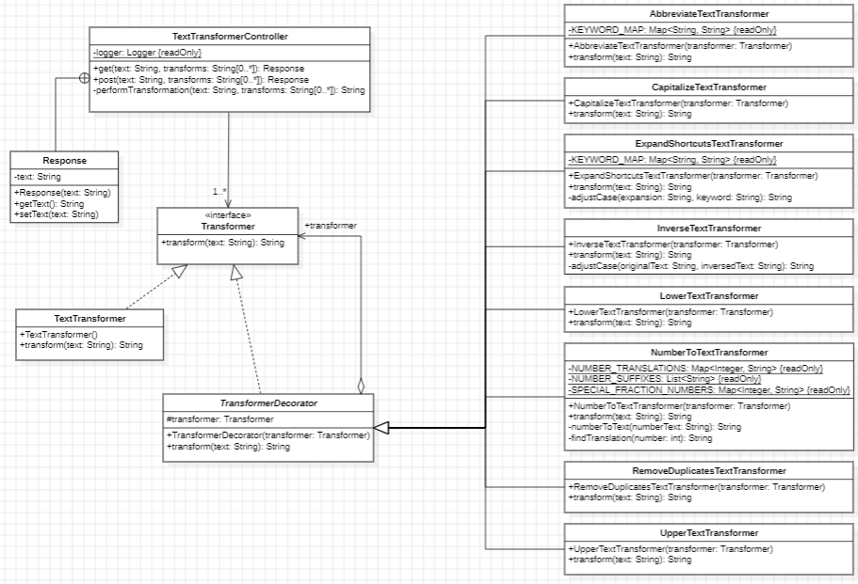

Diagram Sekwencji

